Лист1
 | АКЦИЯ! | ЗАМАНЧИВЫЕ ЦЕНЫ. УСПЕЙ КУПИТЬ ДО 25 ФЕВРАЛЯ 2020 г.!

Артикул | Фото | Наименование продукции | Размер | Кол-во в упаковке | ОПТ1 10-40 тыс. руб. | ОПТ2 40-70 тыс. руб. | ОПТ3 70-150 тыс. руб. | ОПТ4 150-300 тыс. руб. | ОПТ5 более 300 тыс. руб.
ТМС-65 | 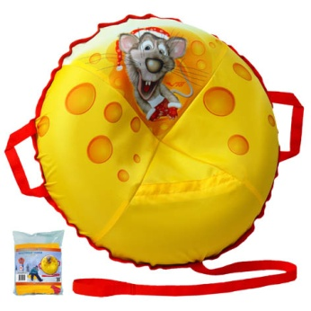 | Тюбинг НОВЫЙ ГОД Дизайнерский рисунок. Отличный подарок на Новый год. Материал: верх - полиэстер PU, полноцветная картинка, стойкая печать; низ - армированный автотент PVC; каркас - автокамера повышенной эластичности. Упаковка - Пакет из качественного прозрачного полипропилена. | Мини Диаметр чехла - 65 см | 10 шт. | 559 | 544 | 529 | 515 | 490
СFМ-М-СП-К | 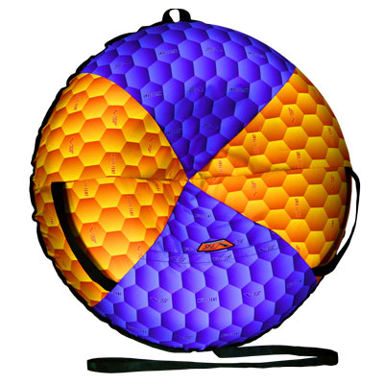 | Сноутьюб V76 FLEX MULTI-TENT® с сиденьем Материал: верх - MULTI-TENT® - супернадежность; низ - армированный автотент PVC; каркас - автокамера повышенной эластичности. Упаковка - полноцветная глянцевая коробка из кашированного картона. | Малый Диаметр чехла - 77 см. | 8 шт. | 760 | 740 | 720 | 700 | 667
СОС-СП-К | 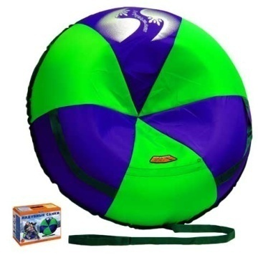 | Сноутьюб V76 СТАНДАРТ с сиденьем Материал: верх - polyCramp®; низ - армированный автотент PVC; каркас - автокамера повышенной эластичности. Упаковка - полноцветная глянцевая коробка из кашированного картона. | Средний Диаметр чехла - 87 см. | 8 шт. | 739 | 719 | 700 | 680 | 648
СОО-СП-2-К | 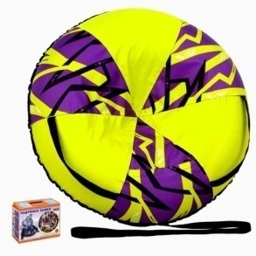 | Сноутьюб V76 СТАНДАРТ DREAM с сиденьем Материал: верх - polyCramp®; низ - армированный автотент PVC; каркас - автокамера повышенной эластичности. Упаковка - полноцветная глянцевая коробка из кашированного картона. | Оптимальный Диаметр чехла - 97 см. | 8 шт. | 887 | 864 | 840 | 817 | 778
СОБ-СП-К-R | 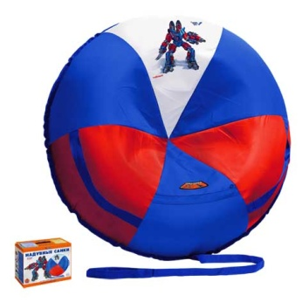 | Сноутьюб V76 с рисунком RoboBot с сиденьем Материал: верх - polyCramp®, полноцветная картинка, стойкая печать; низ - армированный автотент PVC; каркас - автокамера повышенной эластичности. Упаковка - полноцветная коробка из кашированного картона. | Большой Диаметр чехла - 107 см. | 4 шт. | 972 | 972 | 972 | 972 | 972
СОБ-СП-К-G | 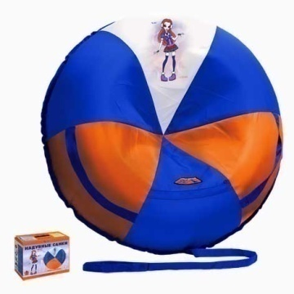 | Сноутьюб V76 с рисунком City Girl с сиденьем Материал: верх - polyCramp®, полноцветная картинка, стойкая печать; низ - армированный автотент PVC; каркас - автокамера повышенной эластичности. Упаковка - полноцветная глянцевая коробка из кашированного картона. | Большой Диаметр чехла - 107 см. | 4 шт. | 972 | 972 | 972 | 972 | 972
СОБ-К-R | 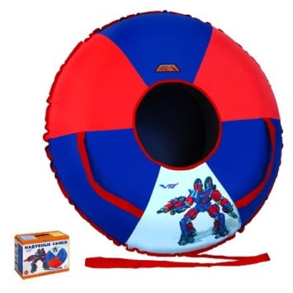 | Сноутьюб V76 с рисунком RoboBot Материал: верх - polyCramp®, полноцветная картинка, стойкая печать; низ - армированный автотент PVC; каркас - автокамера повышенной эластичности. Упаковка - полноцветная глянцевая коробка из кашированного картона. | Большой Диаметр чехла - 107 см. | 4 шт. | 731 | 731 | 731 | 731 | 731
СОБ-К-G | 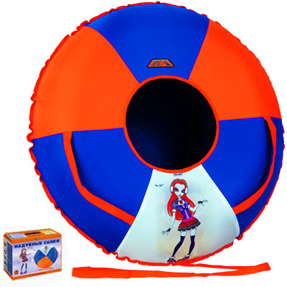 | Сноутьюб V76 с рисунком City Girl Материал: верх - polyCramp®, полноцветная картинка, стойкая печать; низ - армированный автотент PVC; каркас - автокамера повышенной эластичности. Упаковка -полноцветная глянцевая коробка из кашированного картона. | Большой Диаметр чехла - 107 см. | 4 шт. | 774 | 774 | 774 | 774 | 774
 | Реальный диаметр чехла тюбинга может отличаться от заявленного на ±2%.
г. Ярославль, 1-й Промышленный пр-д, д.13в. тел. (4852) 28-01-76, 28-02-76 www.vels76.ru |  | При появлении серьезных замечаний в работе Фабрики просьба писать лично директору Вельсу Александру Юрьевичу на адрес эл. почты: dir@vels76.ru |  |  |  | В регионы товар отгружается через транспортные компании г.Ярославля. Доставка товара до Москвы (платно). Форма оплаты - любая.
Артикул | Фото | Наименование продукции | Размер | Кол-во в упаковке | ОПТ1 10-40 тыс. руб. | ОПТ2 40-70 тыс. руб. | ОПТ3 70-150 тыс. руб. | ОПТ4 150-300 тыс. руб. | ОПТ5 более 300 тыс. руб.
ЛТ-P | 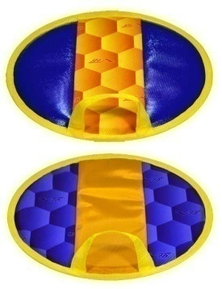 | Ледянка-таблетка V76 Материал: верх – армированный автотент PVC и/или MULTI-TENT®; низ - армированный автотент PVC; наполнитель - вспененный пружинящий полимер. | Диаметр - 33 см., толщина - 1 см. | 20 шт. | 98 | 95 | 93 | 90 | 86
ЛТ-F | 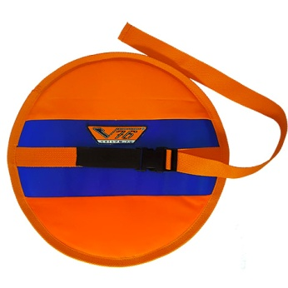 | Ледянка-таблетка V76 FLEX Материал: верх – полиэстер PU; низ - армированный автотент PVC; наполнитель - вспененный пружинящий полимер. Удобная система удержания на поясе. | Диаметр - 33 см., толщина - 1 см. | 10 шт. | 109 | 107 | 104 | 101 | 96
ЛТ- P/К | 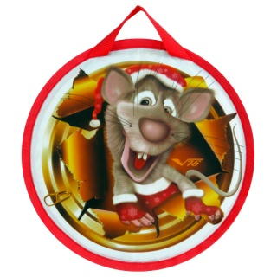 | Ледянка-таблетка V76 "НОВЫЙ ГОД" Дизайнерский рисунок. Материал: верх – полиэстер PU с полноцветной картинкой; низ - армированный автотент PVC; наполнитель - вспененный пружинящий полимер. | Диаметр - 33 см. толщина - 1 см. | 10 шт. | 120 | 117 | 113 | 110 | 105
СН-I | 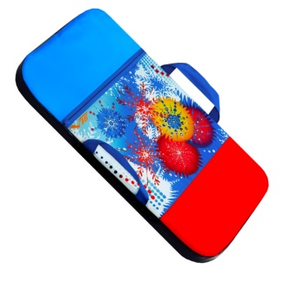 | Сноубот V76 ИГРУШКИ Материал: верх - полиэстер PU; низ - армированный автотент PVC; наполнитель - вспененный пружинящий полимер. Полноцветная картинка, стойкая печать. | Подростковый размер 60х40 см. толщина 3,5 см. | 6 шт. | 283 | 275 | 268 | 260 | 248
CH-L | 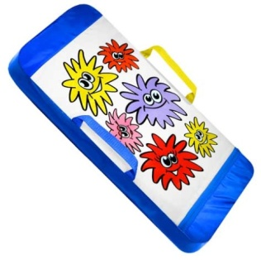 | Сноубот V76 Лохматули Материал: верх - полиэстер PU; низ - армированный автотент PVC; наполнитель - вспененный пружинящий полимер. Полноцветная картинка, стойкая печать. | Подростковый размер 60х40 см. толщина 3,5 см. | 6 шт. | 283 | 275 | 268 | 260 | 248
СН-N | 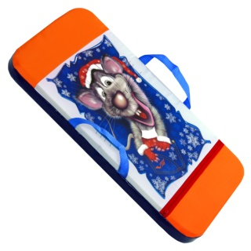 | Сноубот V76 НОВЫЙ ГОД Дизайнерский рисунок. Материал: верх - полиэстер PU; низ - армированный автотент PVC; наполнитель - вспененный пружинящий полимер. Полноцветная картинка, стойкая печать. | Подростковый размер 60х40 см., толщина 3,5 см. | 6 шт. | 276 | 269 | 261 | 254 | 242
CH-T | 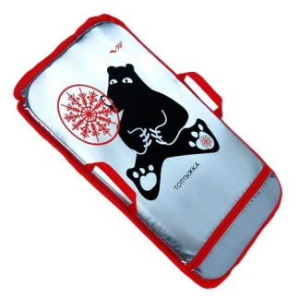 | Сноубот V76 Топтыжка Дизайнерский рисунок. Материал: верх - Металлизированный материал полиэстер PU OMNI HEAT; низ - армированный автотент PVC; наполнитель - вспененный пружинящий полимер. Полноцветная картинка, стойкая печать. | Подростковый размер 60х40 см. толщина 3,5 см. | 6 шт. | 337 | 329 | 320 | 311 | 296
CH-G | 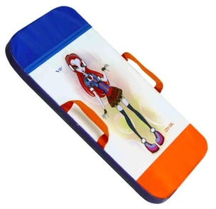 | Сноубот V76 City Girl Материал: верх - полиэстер PU; низ - армированный автотент PVC; наполнитель - вспененный пружинящий полимер. Полноцветная картинка, стойкая печать. | Подростковый размер 60х40 см. толщина 3,5 см. | 6 шт. | 244 | 244 | 244 | 244 | 244
CН1-R | 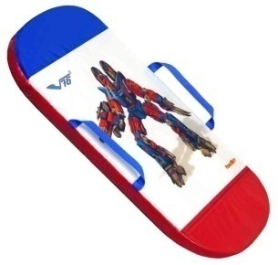 | Сноубот V76 RoboBot Материал: верх - полиэстер PU; низ - армированный автотент PVC; наполнитель - вспененный пружинящий полимер. Полноцветная картинка, стойкая печать. | Одноместный размер 80х47 см. толщина 4,5 см. | 6 шт. | 352 | 352 | 352 | 352 | 352
CH1-G | 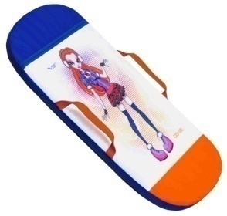 | Сноубот V76 City Girl Материал: верх - полиэстер PU; низ - армированный автотент PVC; наполнитель - вспененный пружинящий полимер. Полноцветная картинка, стойкая печать. | Одноместный размер 80х47 см. толщина 4,5 см. | 6 шт. | 352 | 352 | 352 | 352 | 352
г. Ярославль, 1-й Промышленный пр-д, д.13в. тел. (4852) 28-01-76, 28-02-76 www.vels76.ru |  | При появлении серьезных замечаний в работе Фабрики просьба писать лично директору Вельсу Александру Юрьевичу на адрес эл. почты: dir@vels76.ru |  |  |  | В регионы товар отгружается через транспортные компании г.Ярославля. Доставка товара до Москвы (платно). Форма оплаты - любая.

